大小比
双色球红球共有33个号码。一般来说，小号指01-16的号码，大号指17-33的号码
 | 双色球的六枚开奖号码，大小比会有六个比值，分别是0:6，1:5，2:4，3:3，4:2，5:1，6:0
 |  | 大小比2:4、3:3、2:2三项比值的出现比例高达83.12%，超过八成开奖号码的大小比比落在该区间

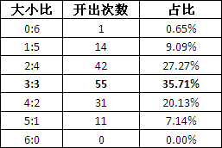

 |  | 参数
 |  |  | LIST{比值1,比值2...}

重号
重号是指双色球开奖号码中连续两期开出的号码。如2013002期红球开奖号码为01、16、18、22、28、30
 | 2013003期红球开奖号码为22、23、26、27、28、33。则两期开奖号码开出2枚重号，分别是22和28

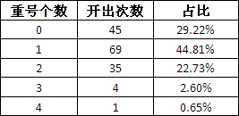

 | 参数
 |  | LIST{重号个数1,重号个数2...}

和值
和值是指双色球六个开奖号码相加得到的值
 | 通常将和值的范围进行如下区间划分：21-60、61-70、71-80、81-90、91-100、101-110、111-120、121-130、131-140、141-150、151-160、161-183等12个区间
 |  | 双色球号码和值最容易落到的区间是81-130

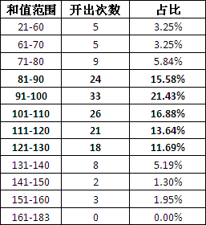

 |  | 参数
 |  |  | LIST{[起始值1，结束值1],[起始值2，结束值2]...}

连号
连号是指大小相连的号码
 | 1组两连号
 | 无连号

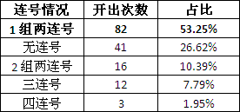

 |  | 参数
 |  |  | 几组连号的
 |  |  | 每组最多几个连号

奇偶比
奇偶比2:4、3:3、4:2三项比值的出现比例高达81.17%

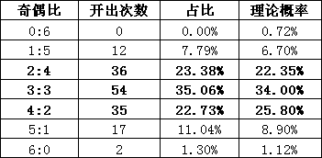

 | 参数
 |  | LIST{比值1,比值2...}

质合
【质数】：指双色球红区和蓝区中只能被自身和1整除的号码，仅有2、3、5、7、11、13、17、19、23、29、31共11个。
 | 质合比2:4、3:3、1:5三项比值的出现比例高达79.22%

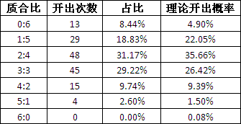

 | 参数
 |  | LIST{比值1,比值2...}

跳号
跳号是指隔期开出的号码
 | 如，2013116期开奖号码中，号码21和号码33在间隔一期后开出，就是开出两枚跳号。

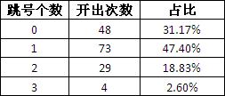

 |  | 参数
 |  |  | LIST{跳号个数1,跳号个数2...}

同尾号
【同尾】：亦称为相同个位，指某注号码中如果有两个或两个以上号码的个位数相同，则这个个位数被称为相同个位。
 | 如彩票某注号码为：01、09、12、17、24、32、出现的个位为1、9、2、7、4、2，则同尾有12、32

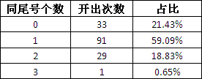

 |  | 参数
 |  |  | LIST{同尾号个数1,同尾号个数2...}

